Resultat
1 = Hemmalaget (vänster) vinner
X = Lika
2 = Bortalaget vinner (Höger)
EM-TIPS
 |  |  |  |  |  |  | å

Gruppspel
Match Nr | Tid | Grupp | Match |  |  | Resultat 1/X/2 | Mål hemmalag | Mål bortalag
1 | A | 21:00:00 | Tyskland | - | Skottland | 1 | 2 | 0
2 | A | 15:00:00 | Ungern | - | Schweiz | X | 0 | 0
3 | B | 18:00:00 | Spanien | - | Kroatien | X | 0 | 0
4 | B | 21:00:00 | Italien | - | Albanien
5 | D | 15:00:00 | Polen | - | Nederländerna
Total poäng
Gustav Nåfält | 11
Anders Nåfält | 14
Fritjof Thalin | 11
Richard Blixt | 9
Tobis Agrell | 48
4 | 42
5 | 42
6 | 42
7 | 42
8 | 42
9 | 42
10 | 42
11 | 42
12 | 42
13 | 42
14 | 42
15 | 42
16 | 42
17 | 42
18 | 42
19 | 42
6 | C | 18:00:00 | Slovenien | - | Danmark
7 | C | 21:00:00 | Serbien | - | England
8 | E | 15:00:00 | Rumänien | - | Ukraina
9 | E | 18:00:00 | Belgien | - | Slovakien
10 | D | 21:00:00 | Österrike | - | Frankrike
11 | F | 18:00:00 | Turkiet | - | Georgien
12 | F | 21:00:00 | Portugal | - | Tjeckien
13 | B | 15:00:00 | Kroatien | - | Albanien
14 | A | 18:00:00 | Tyskland | - | Ungern
15 | A | 21:00:00 | Skottland | - | Schweiz | X | 1 | 1
16 | C | 15:00:00 | Slovenien | - | Serbien
17 | C | 18:00:00 | Danmark | - | England
18 | B | 21:00:00 | Spanien | - | Italien
19 | E | 15:00:00 | Slovakien | - | Ukraina
20 | D | 18:00:00 | Polen | - | Österrike
21 | D | 21:00:00 | Nederländerna | - | Frankrike
22 | F | 15:00:00 | Georgien | - | Tjeckien
23 | F | 18:00:00 | Turkiet | - | Portugal
24 | E | 21:00:00 | Belgien | - | Rumänien
25 | A | 21:00:00 | Tyskland | - | Schweiz
26 | A | 21:00:00 | Skottland | - | Ungern
27 | B | 21:00:00 | Kroatien | - | Italien
28 | B | 21:00:00 | Albanien | - | Spanien
29 | D | 18:00:00 | Nederländerna | - | Österrike
30 | D | 18:00:00 | Frankrike | - | Polen
31 | C | 21:00:00 | England | - | Slovenien
32 | C | 21:00:00 | Danmark | - | Serbien
33 | E | 18:00:00 | Slovakien | - | Rumänien
34 | E | 18:00:00 | Ukraina | - | Belgien
35 | F | 21:00:00 | Tjeckien | - | Turkiet
36 | F | 21:00:00 | Georgien | - | Portugal |  |  |  |  | Bonusfråga 1 | Frankrike
38 | 8-del | 18:00:00 | 2A | - | 2B |  |  |  |  | Bonusfråga 2 | Mbappe
37 | 8-del | 21:00:00 | 1A | - | 2C |  |  |  |  | Bonusfråga 3 | 91
40 | 8-del | 18:00:00 | 1C | - | 3D/E/F |  |  |  |  | Bonusfråga 4 | Italien
39 | 8-del | 21:00:00 | 1B | - | 3A/D/E/F
42 | 8-del | 18:00:00 | 2D | - | 2E
41 | 8-del | 21:00:00 | 1F | - | 3A/B/C
43 | 8-del | 18:00:00 | 1E | - | 3A/B/C/D
44 | 8-del | 21:00:00 | 1D | - | 2F
45 | Kvart | 18:00:00 | V39 |  | V37
Vilken 3a spelar i vilken åttondelsfinal?
21.03 = Hur rankas treorna mot varandra
21.05 Tabell på vilken 3a som hamnar i vilken åttondelsfinal
W = Winner
Exempel 1: Första raden i tabellen
Om de bästa treorna visar sig vara i grupp A B C D så möter:
Vinnare grupp B (WB) - Trean i grupp A (3A)
Vinnare grupp C (WC) - Trean grupp D (3D)
Vinnare grupp E (WE) - Trean grupp B (3B)
Vinnare grupp F (WF) - Trean grupp C (3C)
Exempel 2: Sista raden i tabellen
Om de bästa treorna istället visar sig vara i grupperna C D E F :
Vinnare grupp B (WB) - Trean i grupp F (3F)
Vinnare grupp C (WC) - Trean grupp E (3E)
Vinnare grupp E (WE) - Trean grupp D (3D)
Vinnare grupp F (WF) - Trean grupp C (3C)
osv.............
46 | Kvart | 21:00:00 | V41 |  | V42
48 | Kvart | 18:00:00 | V40 |  | V38
47 | Kvart | 21:00:00 | V43 |  | V44
50 | Semi | 21:00:00 | V47 |  | V48
49 | Semi | 21:00:00 | V45 |  | V46
51 | Final | 21:00:00 | V49 |  | V50 | 1 | 2 | 1

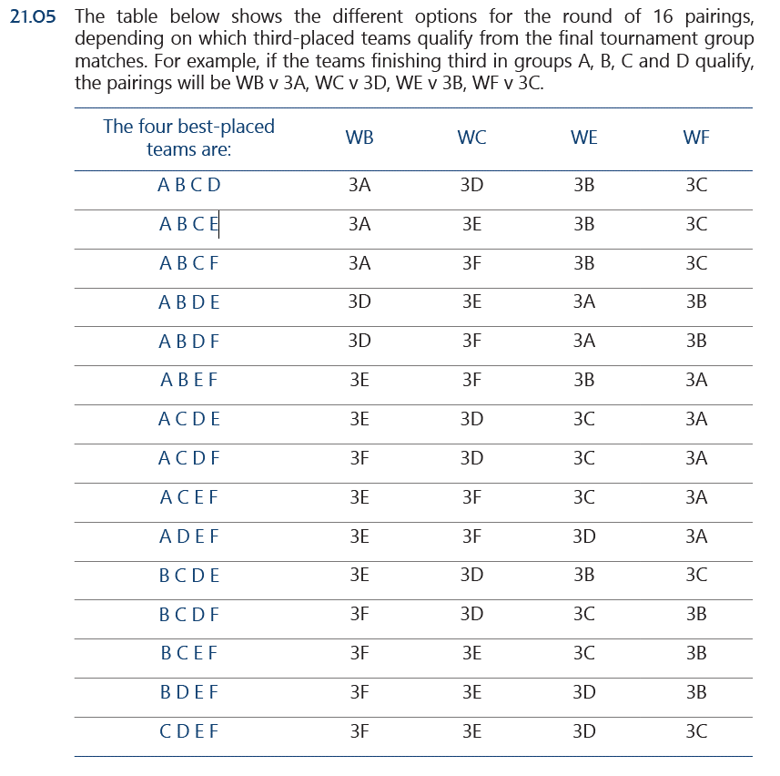
 |  |  |  |  |  |  |  | Grupp
 |  |  |  |  |  |  |  | A
 |  |  |  |  |  |  | 1:a |  | Tyskland
 |  |  |  |  |  |  | 2:a |  | Skottland
 |  |  |  |  |  |  | 3:a |  | Ungern
 |  |  |  |  |  |  | 4:a |  | Schweiz

 |  |  |  |  |  |  |  | B
 |  |  |  |  |  |  | 1:a |  | Spanien
 |  |  |  |  |  |  | 2:a |  | Kroatien
 |  |  |  |  |  |  | 3:a |  | Italien
 |  |  |  |  |  |  | 4:a |  | Albanien

 |  |  |  |  |  |  |  | C
 |  |  |  |  |  |  | 1:a |  | Slovenien
 |  |  |  |  |  |  | 2:a |  | Danmark
 |  |  |  |  |  |  | 3:a |  | Serbien
 |  |  |  |  |  |  | 4:a |  | England

 |  |  |  |  |  |  |  | D
 |  |  |  |  |  |  | 1:a |  | Polen
 |  |  |  |  |  |  | 2:a |  | Nederländerna
 |  |  |  |  |  |  | 3:a |  | Österrike
 |  |  |  |  |  |  | 4:a |  | Frankrike

 |  |  |  |  |  |  |  | E
 |  |  |  |  |  |  | 1:a |  | Belgien
 |  |  |  |  |  |  | 2:a |  | Slovakien
 |  |  |  |  |  |  | 3:a |  | Rumänien
 |  |  |  |  |  |  | 4:a |  | Ukraina

 |  |  |  |  |  |  |  | F
 |  |  |  |  |  |  | 1:a |  | Turkiet
 |  |  |  |  |  |  | 2:a |  | Georgien
 |  |  |  |  |  |  | 3:a |  | Portugal
 |  |  |  |  |  |  | 4:a |  | Tjeckien

